Sheet1
 | 液压马达控制装置技术要求
序号 | 名称 | 型号 | 技术要求 | 特殊要求 | 配套液压马达 | 附图
1 | 液压马达控制装置 | PH01-1（单手柄） | 1、工作介质、压力与流量 1）工作介质：乳化液 2）额定压力：37.5MPa，瞬时耐压能力达1.5倍额定值。 3）流量范围：120L/min。 4）要求完全适配买方的液压马达。 2、密封性 1）泄漏等级：阀芯与密封件需满足零泄漏要求（符合GB/T13852-2009标准），长期使用后泄漏量≤5滴/min。 2）耐压测试：在1.25倍额定压力下保压5分钟，无渗漏或变形。 3、技术要求 1）阀组采用模块化设计，便于安装、维护及扩展，空间布局需适应井下狭窄环境。 2）主体材料具备耐高压、抗冲击特性；内部零件材质均采用防锈材料，阀体、阀套、阀芯等采用不锈钢材质，兼顾强度和防锈；表面处理满足防锈、防爆要求；阀组集成的平衡阀、溢流阀、减压阀、节流阀采用进口品牌，如sun、伊顿等。 3）具备压力调节、流量控制、方向切换等基本功能。 4）集成过载保护、紧急切断功能。 5）设置可视压力表或数字显示屏，实时监控系统状态。 6）阀体寿命≥10万次循环；密封件更换周期≥5000小时（正常工况）。 7）阀组集成平衡阀、溢流阀、减压阀、节流阀，预防反拖。 8）提供清晰的安装标识与方向指示，避免误操作。 9）阀组与管路连接需使用抗震支架，减少振动影响。 10）关键部件（如滤芯、密封圈）应支持快速更换，无需专用工具。 11）设计检测接口，便于定期压力测试。 12）100%进行耐压试验、密封性测试及动作响应测试并提供测试报告。 | 1）液压马达控制装置配阀组接头，进回液接口应满足KJ10、KJ13、KJ16、KJ19、DN10、DN13、DN16、DN19，接头上都做相应的辨识标识。 2）液压马达控制装置管路附件包含： 接马达正反转（A、B）管接口按客户需求可定制，长度5米，数量2根，并配置U型卡各2个/根。 接马达制动器（X）胶管接口为按客户需求可定制，长度5米，数量1根，并配置U型卡各2个/根。 接马达控制阀组卸油口D口接口为KJ10/DN10(随A、B口接口类型定制)，长度0.6米，数量1根，并配置U型卡各2个/根。 接马达卸油口接口为KJ10/DN10(随A、B口接口类型定制)，长度0.6米，数量1根，并配置U型卡各2个/根。 配过滤器，数量1件。 所有液压胶管均配带相应的U型卡各2件，所有胶管自带相应的O型圈、挡圈。 3）液压马达控制装置配套防护罩，详见参考附图。 4）液压马达控制装置阀组外形尺寸、安装示意，详见参考附图。 5）包装箱发货，一套一箱；包装箱标签上应标明箱内零部件的名称、图号，包装箱内有装箱明细单、说明书、原理图、安装图等，所有外漏油口必须加装防护塞进行保护，以便不开箱发货。供货方提供说明书、原理图、安装图等电子版资料一份给买方，同时提供签字版阀组三维图纸。 6）液压马达控制装置的P口、T口、A口、B口、制动器口、阀组卸油口、马达卸油口均需配置相应的90°弯头。 7）液压马达控制装置在出厂前，确保出口的压力、流量已调试好，以满足现场使用要求。 8）液压马达控制装置设计和制造所使用的标准除技术规格中的另有规定外，应统一按ISO标准执行。 | 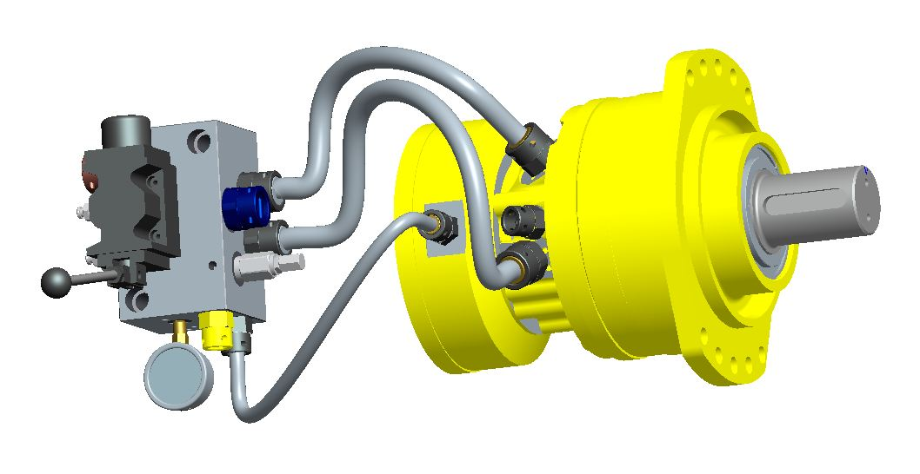 MS05 | 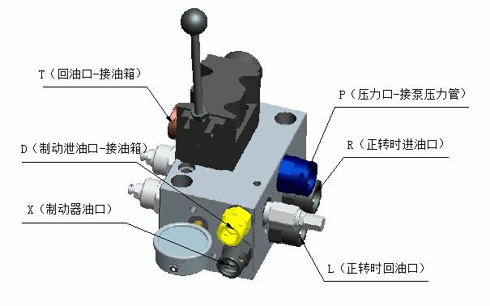
2 | 液压马达控制装置 | PH01-1（单手柄） | 1、工作介质、压力与流量 1）工作介质：乳化液 2）额定压力：37.5MPa，瞬时耐压能力达1.5倍额定值。 3）流量范围：120L/min。 4）要求完全适配买方的液压马达。 2、密封性 1）泄漏等级：阀芯与密封件需满足零泄漏要求（符合GB/T13852-2009标准），长期使用后泄漏量≤5滴/min。 2）耐压测试：在1.25倍额定压力下保压5分钟，无渗漏或变形。 3、技术要求 1）阀组采用模块化设计，便于安装、维护及扩展，空间布局需适应井下狭窄环境。 2）主体材料具备耐高压、抗冲击特性；内部零件材质均采用防锈材料，阀体、阀套、阀芯等采用不锈钢材质，兼顾强度和防锈；表面处理满足防锈、防爆要求；阀组集成的平衡阀、溢流阀、减压阀、节流阀采用进口品牌，如sun、伊顿等。 3）具备压力调节、流量控制、方向切换等基本功能。 4）集成过载保护、紧急切断功能。 5）设置可视压力表或数字显示屏，实时监控系统状态。 6）阀体寿命≥10万次循环；密封件更换周期≥5000小时（正常工况）。 7）阀组集成平衡阀、溢流阀、减压阀、节流阀，预防反拖。 8）提供清晰的安装标识与方向指示，避免误操作。 9）阀组与管路连接需使用抗震支架，减少振动影响。 10）关键部件（如滤芯、密封圈）应支持快速更换，无需专用工具。 11）设计检测接口，便于定期压力测试。 12）100%进行耐压试验、密封性测试及动作响应测试并提供测试报告。 | 1）液压马达控制装置配阀组接头，进回液接口应满足KJ10、KJ13、KJ16、KJ19、DN10、DN13、DN16、DN19，接头上都做相应的辨识标识。 2）液压马达控制装置管路附件包含： 接马达正反转（A、B）管接口按客户需求可定制，长度5米，数量2根，并配置U型卡各2个/根。 接马达制动器（X）胶管接口为按客户需求可定制，长度5米，数量1根，并配置U型卡各2个/根。 接马达控制阀组卸油口D口接口为KJ10/DN10(随A、B口接口类型定制)，长度0.6米，数量1根，并配置U型卡各2个/根。 接马达卸油口接口为KJ10/DN10(随A、B口接口类型定制)，长度0.6米，数量1根，并配置U型卡各2个/根。 配过滤器，数量1件。 所有液压胶管均配带相应的U型卡各2件，所有胶管自带相应的O型圈、挡圈。 3）液压马达控制装置配套防护罩，详见参考附图。 4）液压马达控制装置阀组外形尺寸、安装示意，详见参考附图。 5）包装箱发货，一套一箱；包装箱标签上应标明箱内零部件的名称、图号，包装箱内有装箱明细单、说明书、原理图、安装图等，所有外漏油口必须加装防护塞进行保护，以便不开箱发货。供货方提供说明书、原理图、安装图等电子版资料一份给买方，同时提供签字版阀组三维图纸。 6）液压马达控制装置的P口、T口、A口、B口、制动器口、阀组卸油口、马达卸油口均需配置相应的90°弯头。 7）液压马达控制装置在出厂前，确保出口的压力、流量已调试好，以满足现场使用要求。 8）液压马达控制装置设计和制造所使用的标准除技术规格中的另有规定外，应统一按ISO标准执行。 | MS08
3 | 液压马达控制装置 | PH01-2（双手柄） | 1、工作介质、压力与流量 1）工作介质：乳化液 2）额定压力：37.5MPa，瞬时耐压能力达1.5倍额定值。 3）流量范围：120L/min。 4）要求完全适配买方的液压马达。 2、密封性 1）泄漏等级：阀芯与密封件需满足零泄漏要求（符合GB/T13852-2009标准），长期使用后泄漏量≤5滴/min。 2）耐压测试：在1.25倍额定压力下保压5分钟，无渗漏或变形。 3、技术要求 1）阀组采用模块化设计，便于安装、维护及扩展，空间布局需适应井下狭窄环境。 2）主体材料具备耐高压、抗冲击特性；内部零件材质均采用防锈材料，阀体、阀套、阀芯等采用不锈钢材质，兼顾强度和防锈；表面处理满足防锈、防爆要求；阀组集成的平衡阀、溢流阀、减压阀、节流阀采用进口品牌，如sun、伊顿等。 3）具备压力调节、流量控制、方向切换等基本功能。 4）集成过载保护、紧急切断功能。 5）设置可视压力表或数字显示屏，实时监控系统状态。 6）阀体寿命≥10万次循环；密封件更换周期≥5000小时（正常工况）。 7）阀组集成平衡阀、溢流阀、减压阀、节流阀，预防反拖。 8）提供清晰的安装标识与方向指示，避免误操作。 9）阀组与管路连接需使用抗震支架，减少振动影响。 10）关键部件（如滤芯、密封圈）应支持快速更换，无需专用工具。 11）设计检测接口，便于定期压力测试。 12）100%进行耐压试验、密封性测试及动作响应测试并提供测试报告。 | 1）液压马达控制装置配阀组接头，进回液接口应满足KJ10、KJ13、KJ16、KJ19、DN10、DN13、DN16、DN19，接头上都做相应的辨识标识。 2）液压马达控制装置管路附件包含： 接马达正反转（A、B）管接口按客户需求可定制，长度5米，数量2根，并配置U型卡各2个/根。 接马达制动器（X）胶管接口为按客户需求可定制，长度5米，数量1根，并配置U型卡各2个/根。 接马达控制阀组卸油口D口接口为KJ10/DN10(随A、B口接口类型定制)，长度0.6米，数量1根，并配置U型卡各2个/根。 接马达卸油口接口为KJ10/DN10(随A、B口接口类型定制)，长度0.6米，数量1根，并配置U型卡各2个/根。 配过滤器，数量1件。 所有液压胶管均配带相应的U型卡各2件，所有胶管自带相应的O型圈、挡圈。 3）液压马达控制装置配套防护罩，详见参考附图。 4）液压马达控制装置阀组外形尺寸、安装示意，详见参考附图。 5）包装箱发货，一套一箱；包装箱标签上应标明箱内零部件的名称、图号，包装箱内有装箱明细单、说明书、原理图、安装图等，所有外漏油口必须加装防护塞进行保护，以便不开箱发货。供货方提供说明书、原理图、安装图等电子版资料一份给买方，同时提供签字版阀组三维图纸。 6）液压马达控制装置的P口、T口、A口、B口、制动器口、阀组卸油口、马达卸油口均需配置相应的90°弯头。 7）液压马达控制装置在出厂前，确保出口的压力、流量已调试好，以满足现场使用要求。 8）液压马达控制装置设计和制造所使用的标准除技术规格中的另有规定外，应统一按ISO标准执行。 | 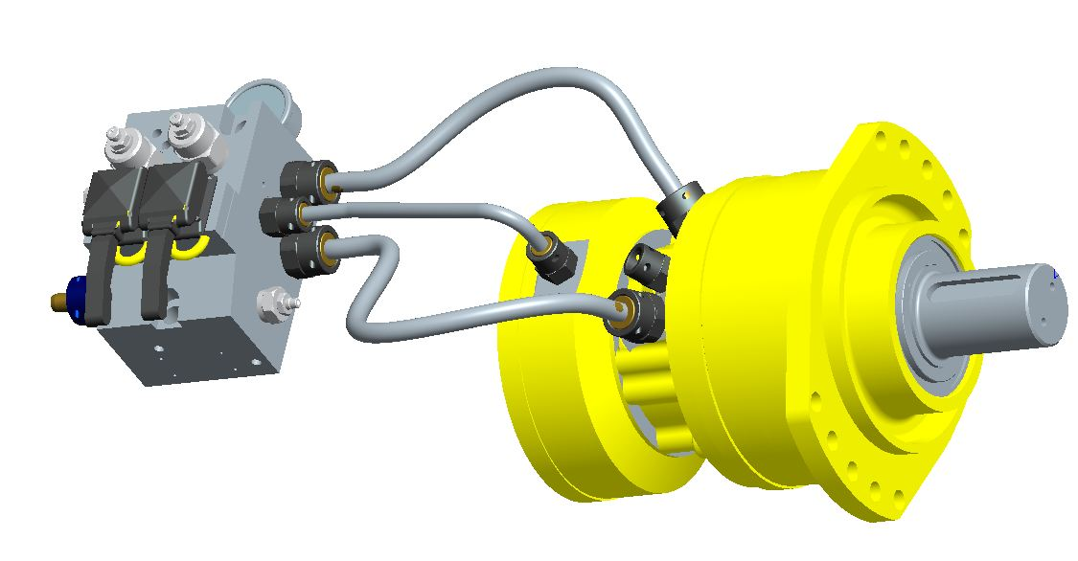 MS05 | 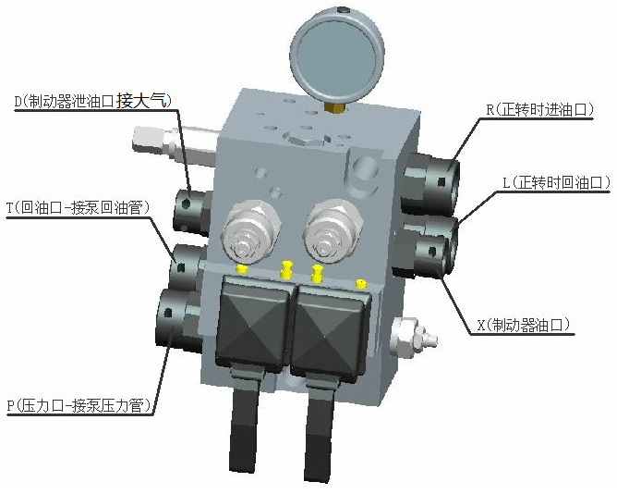
4 | 液压马达控制装置 | PH01-2（双手柄） | 1、工作介质、压力与流量 1）工作介质：乳化液 2）额定压力：37.5MPa，瞬时耐压能力达1.5倍额定值。 3）流量范围：120L/min。 4）要求完全适配买方的液压马达。 2、密封性 1）泄漏等级：阀芯与密封件需满足零泄漏要求（符合GB/T13852-2009标准），长期使用后泄漏量≤5滴/min。 2）耐压测试：在1.25倍额定压力下保压5分钟，无渗漏或变形。 3、技术要求 1）阀组采用模块化设计，便于安装、维护及扩展，空间布局需适应井下狭窄环境。 2）主体材料具备耐高压、抗冲击特性；内部零件材质均采用防锈材料，阀体、阀套、阀芯等采用不锈钢材质，兼顾强度和防锈；表面处理满足防锈、防爆要求；阀组集成的平衡阀、溢流阀、减压阀、节流阀采用进口品牌，如sun、伊顿等。 3）具备压力调节、流量控制、方向切换等基本功能。 4）集成过载保护、紧急切断功能。 5）设置可视压力表或数字显示屏，实时监控系统状态。 6）阀体寿命≥10万次循环；密封件更换周期≥5000小时（正常工况）。 7）阀组集成平衡阀、溢流阀、减压阀、节流阀，预防反拖。 8）提供清晰的安装标识与方向指示，避免误操作。 9）阀组与管路连接需使用抗震支架，减少振动影响。 10）关键部件（如滤芯、密封圈）应支持快速更换，无需专用工具。 11）设计检测接口，便于定期压力测试。 12）100%进行耐压试验、密封性测试及动作响应测试并提供测试报告。 | 1）液压马达控制装置配阀组接头，进回液接口应满足KJ10、KJ13、KJ16、KJ19、DN10、DN13、DN16、DN19，接头上都做相应的辨识标识。 2）液压马达控制装置管路附件包含： 接马达正反转（A、B）管接口按客户需求可定制，长度5米，数量2根，并配置U型卡各2个/根。 接马达制动器（X）胶管接口为按客户需求可定制，长度5米，数量1根，并配置U型卡各2个/根。 接马达控制阀组卸油口D口接口为KJ10/DN10(随A、B口接口类型定制)，长度0.6米，数量1根，并配置U型卡各2个/根。 接马达卸油口接口为KJ10/DN10(随A、B口接口类型定制)，长度0.6米，数量1根，并配置U型卡各2个/根。 配过滤器，数量1件。 所有液压胶管均配带相应的U型卡各2件，所有胶管自带相应的O型圈、挡圈。 3）液压马达控制装置配套防护罩，详见参考附图。 4）液压马达控制装置阀组外形尺寸、安装示意，详见参考附图。 5）包装箱发货，一套一箱；包装箱标签上应标明箱内零部件的名称、图号，包装箱内有装箱明细单、说明书、原理图、安装图等，所有外漏油口必须加装防护塞进行保护，以便不开箱发货。供货方提供说明书、原理图、安装图等电子版资料一份给买方，同时提供签字版阀组三维图纸。 6）液压马达控制装置的P口、T口、A口、B口、制动器口、阀组卸油口、马达卸油口均需配置相应的90°弯头。 7）液压马达控制装置在出厂前，确保出口的压力、流量已调试好，以满足现场使用要求。 8）液压马达控制装置设计和制造所使用的标准除技术规格中的另有规定外，应统一按ISO标准执行。 | MS08

